Przykład 2.2
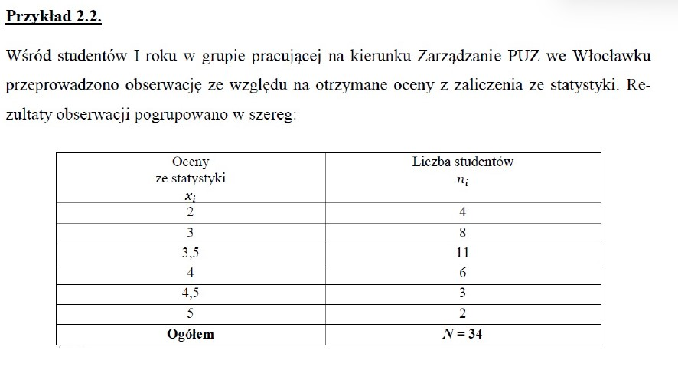

(A) Analiza ocen ze statystyki z wykorzystaniem miar klasycznych

Oceny ze statystyki xi | Liczba studentów ni | xi * ni | xi - 𝑥̅ | (xi - 𝑥̅)^2 | (xi - 𝑥̅)^2ni
2 | 4 | 8.00 | -1.47 | 2.161 | 8.644
3 | 8 | 24.00 | -0.47 | 0.221 | 1.768
3.5 | 11 | 38.50 | 0.03 | 0.001 | 0.011
4 | 6 | 24.00 | 0.53 | 0.281 | 1.686
4.5 | 3 | 13.50 | 1.03 | 1.061 | 3.183
5 | 2 | 10.00 | 1.53 | 2.341 | 4.682
Ogółem | N = 34 | 118 | - | - | 19.974
 | 34

 |  |  |  | 3.4705882
(Obliczenia nr 1) Średnia arytmetyczna |  |  | 118 / 34 = | 3.47

> > > (Notka nr 1) Średnia arytmetyczna ze wszystkich ocen z zaliczenia ze statystyki pośród studentów wynosi 3.47.

 |  |  | 0.5874706
(Obliczenia nr 2) Wariancja |  | 19.974 / 34 = | 0.59

> > > (Notka nr 2) Obliczenia wariancji wynoszą 0.59.

 |  |  |  |  |  | 0.7664663
(Obliczenia nr 3) Odchylenie standardowe |  |  |  | pierwiastek(19.974 / 34) = |  | 0.77

> > > (Notka nr 3) Uzyskane oceny z zaliczenia ze statystki różnią się (odchylają się) od średniej arytmetycznej (𝑥𝑥̅= 3,47) przeciętnie o ± 0,77 oceny.

 |  |  |  | 3.47 - 0.77 < Xtyp < 3.47 + 0.77
(Obliczenia nr 4) Typowy obszar zmienności |  |  |  | 2.7 < Xtyp < 4.24

> > > (Notka nr 4) W obliczonym przedziale ocen (od 2.70 do 4.24) znajduje się około 68% studentów.

 |  |  |  |  |  |  | 22.2
(Obliczenia nr 5) Klasyczny współczynnik zmienności |  |  |  | * 100 = | (0.77 / 3.47) * 100 = |  | 22.2

 |  |  |  | Vx = 22,2% ≤ 35% - mała zmienność

> > > (Notka nr 5) Zbiorowość studentów charakteryzuje się małym zróżnicowaniem (a więc zmiennością) pod względem otrzymanych ocen ze statystki.

(Obliczenia nr 6) Miara asymetrii
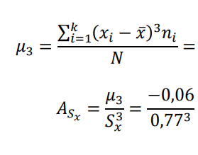
Obliczenia pomocnicze |  |  |  |  |  | -0.06476
 |  |  |  |  | ( -2,20168 / 34 ) = | -0.06
xi - 𝑥̅ | (xi - 𝑥̅)^3 | (xi - 𝑥̅)^3ni
-1.47 | -3.17652 | -12.70608 |  | = | -0.13
-0.47 | -0.10382 | -0.83056
0.03 | 0.00003 | 0.00033
0.53 | 0.14888 | 0.89328 | Asx < 0 | - rozkład asymetryczny o asymetrii lewostronnej
1.03 | 1.09273 | 3.27819
1.53 | 3.58158 | 7.16316 | 0 < | -0,13 | ≤ 0,3 |  | - słaba siła asymetrii
- | - | Suma = -2.20168
 |  | -2.20168

>>> (Notka nr 6) Rozkład ocen ze statystyki wskazuje na słabą asymetrię lewostronną.
Oznacza to, że w zbiorowości dominują studenci z wyższymi ocenami od średniej arytmetycznej (𝑥𝑥̅= 3,47).

(Obliczenia nr 7) Miara koncentracji

Obliczenia pomocnicze
 |  |  |  | = | ( 33.87794 / 34 ) = | 0.996 | ≈ 1
xi - 𝑥̅ | (xi - 𝑥̅)^4 | (xi - 𝑥̅)^4ni
-1.47 | 4.669489 | 18.67796
-0.47 | 0.487970 | 0.39038 |  |  | 1.0 / (0.77^4) = | 2.8
0.03 | 0.000001 | 0.00001
0.53 | 0.078905 | 0.47343
1.03 | 1.125509 | 3.37653 |  | Wk < 3
1.53 | 5.479813 | 10.95963 |  | 2,8 < 3 | - rozkład jest spłaszczony (czyli platokurtyczny)
- | - | Suma = 33,87794
 |  | 33.87794

>>> (Notka nr 7) Rozkład ocen ze statystyki jest spłaszczony. Oznacza to, że koncentracja zbiorowości studentów
pod względem ocen ze statystyki wokół średniej arytmetycznej jest słabsza od rozkładu normalnego.

(B) Analiza ocen ze statystyki z wykorzystaniem miar pozycyjnych

Liczba studentów ( ni )
(Obliczenia nr 8) Dominanta

 | Oceny ze statystyki xi | Liczba studentów ni
 | 2 | 4
 | 3 | 8
Dominanta (D) => | 3.5 | 11 | <= Wartość max
 | 4 | 6
 | 4.5 | 3
 | 5 | 2
 | Ogółem | N = 34
 |  | 34

 | Dominata | Wartość Max |  | D = 3,5
 | D = 3,5 | 11

>>> (Notka nr 8) Wśród badanej zbiorowości dominują studenci z oceną 3.5 (ni = 11).

(Obliczenia nr 9) Mediana

liczba studentów ni | wartości skumulowane cum | przedziały
4 | 4 | n1-n4
8 | 12 | n5-n12
11 | 23 | n13-n23
6 | 29 | n24-n29
3 | 32 | n30-n32
2 | 34 | n33-n34

oceny ze statystyki xi | liczba studentów ni | przedziały
2 | 4 | n1-n4
3 | 8 | n5-n12
3.5 | 11 | n13-n23
4 | 6 | n24-n29
4.5 | 3 | n30-n32
5 | 2 | n33-n34
Ogółem | N = 34 | -
 | 34
 |  |  | Mediana
NrMe = N / 2 = 34 / 2 = 17 = n17 ( n17 - znacza 17-go studenta ) |  |  | Me = 3,5
Student n17 znajduje się w przedziale (n13-n23).

>>> (Notka nr 9) Mediana informuje, że 50% studentów otrzymała ocenę 3.5
i niższą, a druga połowa studentów otrzymała ocenę 3.5 i wyższą.

(Obliczenia nr 10) Kwartyle

oceny ze statystyki xi | liczba studentów ni | przedziały
2 | 4 | 4 n1-n4
3 Q1 | 8 | 12 n5-n12
3.5 | 11 | 23 n13-n23
4 Q3 | 6 | 29 n24-n29
4.5 | 3 | 32 n30-n32
5 | 2 | 34 n33-n34
Ogółem | N = 34 | -
 | 34

NrQ1 = N / 4 = 34 / 4 = 8.5 ≈ 9 = n9 ( n9 - oznacza 9-go studenta ) |  |  | Q1 = 3.0

Kwartyl 1 | Student n9 znajduje się w przedziale n5-n12
Q1 = 3.0

NrQ3 = 3N / 4 = 3 * 34 / 4 =25.5 ≈ 26 = n26 ( n26 - oznacza 26-go studenta ) |  |  | Q3 = 4.0

Kwartyl 3 | Student n26 znajduje się w przedziale n24-n29
Q3 = 4.0

>>> (Notka nr 10.1) Kwartyl 1 informuje, że 25% studentów otrzymała ocenę 3,0 i niższą, a 75% studentów otrzymała ocenę 3,0 i wyższą.
>>> (Notka nr 10.2) Kwartyl 3 informuje, że 75% studentów otrzymała ocenę 4,0 i niższą, a 25% studentów otrzymała ocenę 4,0 i wyższą.

(Obliczenia nr 11) Decyle

oceny ze statystyki xi | liczba studentów ni | przedziały
2 D1 | 4 | 4 n1-n4
3 | 8 | 12 n5-n12
3.5 | 11 | 23 n13-n23
4 | 6 | 29 n24-n29
4.5 D9 | 3 | 32 n30-n32
5 | 2 | 34 n33-n34
Ogółem | N = 34 | -
 | 34

NrD1 = N / 10 = 34 / 10 = 3.4 ≈ 3 = n3 ( n3 - oznacza 3-go studenta )

Decyl 1 | Student n3 znajduje się w przedziale n1-n4 |  | D1 = 2.0
D1 = 2.0

NrD9 = 9N / 10 = (9 * 34) / 10 = 30.6 ≈ 31 = n31 ( n31 - oznacza 31-go studenta )

Decyl 9 | Student n31 znajduje się w przedziale n30-n32 |  | D9 = 4.5
D9 = 4.5

>>> (Notka nr 11.1) Decyl 1 informuje, że 10% studentów otrzymała ocenę 2.0 i niższą, a 90% studentów otrzymała ocenę 2.0 i wyższą.
>>> (Notka nr 11.2) Decyl 9 informuje, że 90% studentów otrzymała ocenę 4.5 i niższą, a 10% studentów otrzymała ocenę 4.5 i wyższą.

(Obliczenia nr 12) Odchylenie ćwiartkowe

Qx = (Q3 - Q1) / 2 = (4.0 - 3.0) / 2 = 0.5

>>> (Notka nr 12) Oceny z zaliczenia ze statystki różnią się (odchylają się) od mediany (Me 3.5)
przeciętnie o ± 0.5 oceny (ale dotyczy to tylko 50% studentów znajdujących się w drugiej i trzeciej ćwiartce).

(Obliczenia nr 13) Typowy obszar zmienności

Me - Qx < Xtyp < Me + Qx
3.5 - 0.5 < Xtyp < 3.5 + 0.5
3.0 < Xtyp < 4.0

>>> (Notka nr 13) Typowy obszar zmienności wynosi: 3.0 < Xtyp < 4.0

(Obliczenia nr 14) Współczynnik zmienności

VQ = (Qx / Me) * 100 = 0.5 / 3.5 * 100 = 14.3%
VQ = 14.3% ≤ 35% - mała zmienność

>>> (Notka nr 14) Zbiorowość studentów charakteryzuje się małym zróżnicowaniem
[małą zmiennością] pod względem otrzymanych ocen ze statystyki.

(Obliczenia nr 15.1) Miara asymetrii

AQx = (Q3 + Q1 - 2Me) / 2Qx = (4.0 + 3.0 - 2 * 3.5)/ (2*0.5) = 0.0

>>> (Notka nr 15.1) Rozkład ocen ze statystyki jest symetryczny. Oznacza to, że połowa
studentów ma oceny niższe od mediany (Me = 3.5), a druga połowa wyższe.

(Obliczenia nr 15.2) Współczynnik asymetrii

As = (𝑥̅ - D) / Sx = (3.47 - 3.5) / 0.77 = -0.04
As < 0 - rozkład asymetryczny o asymetrii lewostronnej
0 < |-0.04| ≤ 0,3 - słaba siła asymetrii

>>> (Notka nr 15.2) Występuje słaba siła asymetrii oraz wynosi: 0 < |-0.04| ≤ 0,3

(Obliczenia nr 16) Współczynnik skupienia

Wsk = (D9 - D1) / (Q3 - Q1) = (4.5 - 2.0) / (4.0 - 3.0) = 2.5
2.5 > 2 - rozkład jest wysmukły

>>> (Notka nr 16) Rozkład ocen ze statystyki jest wysmukły. Koncentracja zbiorowości
pod względem badanej cechy wokół mediany jest silniejszy w porównaniu z rozkładem normalnym.

(C) Zestawienie podstawowych statystyk opisowych ocen studentów ze statystyki

Nr | Miary |  | Wartość

 | Klasyczne
1 | Średnia arytmetyczna ( 𝑥̅ ) |  | 3.47
2 | Wariancja ( Sx2 ) |  | 0.59
3 | Odchylenie standardowe ( Sx ) |  | 0.77
4 | Typowy obszar zmienności ( 𝑥̅ - Sx < Xtyp < 𝑥̅ + Sx ) |  | 2.7 < Xtyp < 4.24
5 | Klasyczny współczynik zmienności ( Vx ) |  | 22.2%
6 | Miara asymetrii ( Asx ) |  | -0.13
7 | Miara koncentracji ( Wk ) |  | 2.8
 | Pozycyjne
8 | Dominata ( D ) |  | 3.5
9 | Mediana ( Me ) |  | 3.5
10 | Kwartyl 1 ( Q1 ) |  | 3.0
 | Kwartyl 3 ( Q3 ) |  | 4.0
11 | Decyl 1 ( D1 ) |  | 2.0
 | Decyl 9 ( D9 ) |  | 4.5
12 | Odchylenie ćwiartkowe ( Qx ) |  | 0.5
13 | Typowy obszar zmienności ( Me - Qx < Xtyp < Me + Qx ) |  | 3.0 < Xtyp < 4.0
14 | Współczynnik zmienności ( VQ ) |  | 14.3%
15 | Miara asymetrii ( AQx ) |  | 0.0
 | Współczynnik asymetrii ( As ) |  | -0.04
16 | Miara koncentracji ( Wsk ) |  | 2.5

Zadanie wykonał:
(1) Imię i nazwisko: Łukasz Tworzydło
(2) Numer albumu: gd29623
(3) Numer grupy: INIS5_wszyscy

